상품제안서
캘러웨이 크롬소프트 360 트리플트랙 화이트 6구 | 상품코드: S39769

 |  |  |  |  |  |  | 02-713-8555 | www.synergygift.co.kr
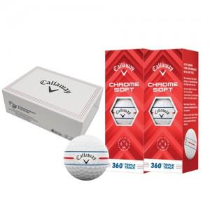

【상세/제작정보】 | <p><span style="font-size: 14pt;"></span><span style="font-size: 18.6667px;">* 친환경 케이스 단종으로 검정색 무지 하프케이스로 출고됩니다.</span><span style="font-size: 14pt;">​</span></p>

【인쇄/포장옵션】 | 풀칼라 / 포장지포장

【공급단가】 | 수량 | 20~ | 100~ | 300~ | 500~ | 1,000~
*VAT별도 | 단가 | 34,920원 | 33,820원 | 32,170원 | 31,350원 | 30,520원

【상품 URL】 | https://www.synergygift.co.kr:443/src/goods_detail.php?gdno=39769

